Defect for IQ-OQ
 | No.1 | Defect | Before photo | Solution | After photo | Signature Editor (CAI) | Signature Auditor (MEGA)
FL-001 | * | รายขีดขวดที่ผนัง |  | ทำการเก็บงานให้เรียบร้อย

FL-001 | * | รอยเลอะที่ผนัง | 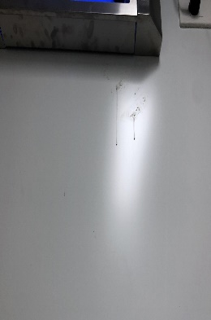 | ทำการทำความสะอาดให้เรียบร้อย

FL-001 | * | บัวพิ้นแนบไม่สนิท | 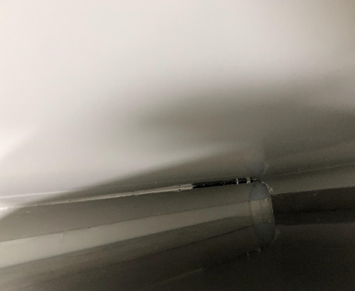 | ทำการแก้ไขให้เรียบร้อย

FL-002 | * | ร้อยขีดขวนที่ผนัง | 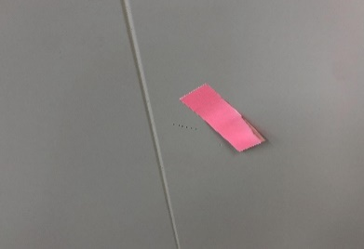 | ทำการแก้ไขให้เรียบร้อย

FL-002 | * | รอยบุบที่ผนัง | 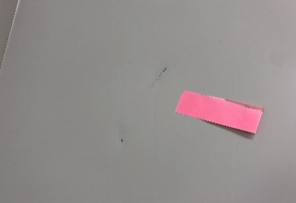 | ทำการแก้ไขให้เรียบร้อย

FL-002 | * | รอยขีดข่วนที่ผนัง | 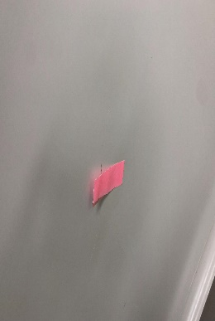 | แก้ไขให้เรียบร้อย

FL-002 | * | รอยขีดข่วนทีผนัง | 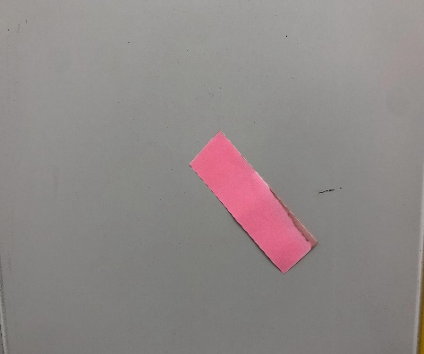 | แก้ไขให้เรียบร้อย

FL-003 | * | รอยบุบที่ผนัง | 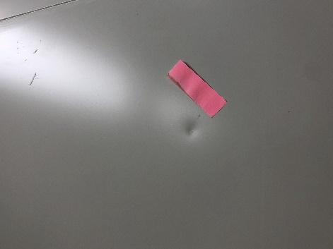 | แก้ไขให้เรียบร้อย

FL-003 | * | รอยขีดขวดที่ผนัง | 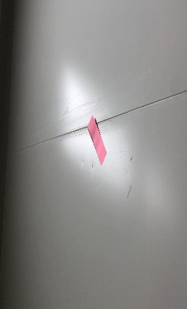 | แก้ไขให้เรียบร้อย

FL-003 | * | รอยบุบทีบัว | 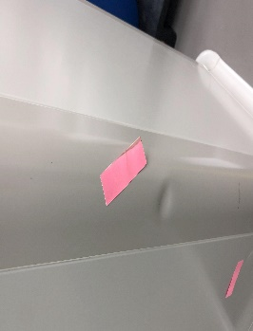 | แก้ไขให้เรียบร้อย

FL-003 | * | รอยบุบที่ผนัง | 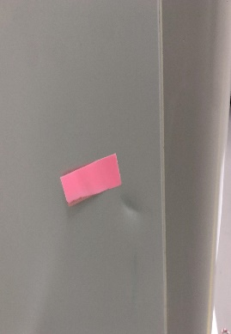 | แก้ไขให้เรียบร้อย

FL-003 | * | รอยบุบทีผนัง | 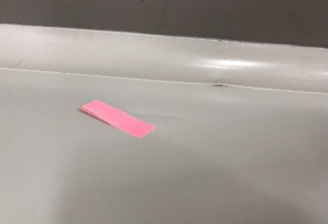 | แก้ไขให้เรียบร้อย

FL-003 | * | รอยขีดขวดที่ผนัง | 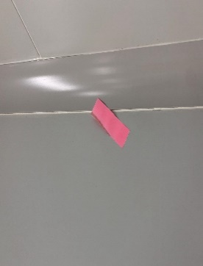 | แก้ไขให้เรียบร้อย

FL-003 | * | รอยบุบทีผนัง |  | ทำการแก้ไขให้เรียบร้อย

FL-004 | * | รอยขีดข่วนที่ประตู | 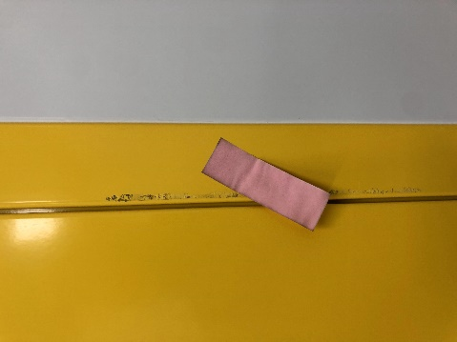 | แก้ไขให้เรียบร้อย

FL-004 | * | รอยขีดข่วนที่ประตู | 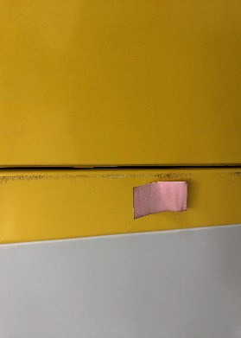 | เก็บซิลิโคนให้เรียบร้อย

FL-004 | * | รอยขีดข่วนที่ผนัง | 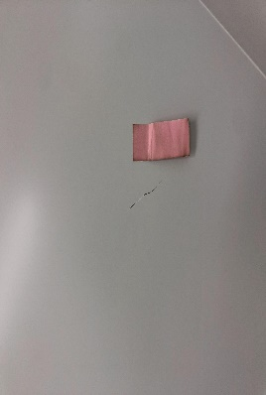 | ทำการแก้ไขให้เรียบร้อย

FL-004 | * | รอยยาซิลิโคนไม่เต็ม |  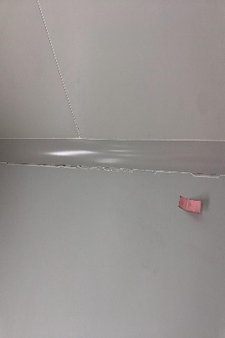 | ทำการแก้ไขให้เรียบร้อย

FL-004 | * | รอยขีดขวดที่ผนัง | 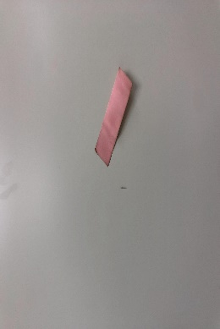 | เก็บซิลิโคนให้เรียบร้อย

FL-004 | * | รอยบุบที่ผนัง | 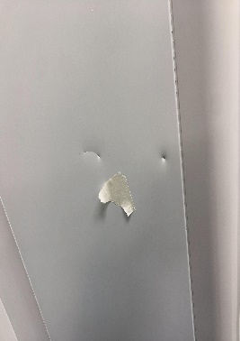 | เก็บงานให้เรียบร้อย

FL-005 | * | รอยขูดที่ผนัง | 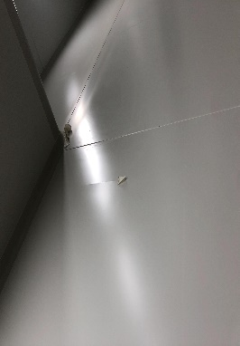 | เก็บงานให้เรียบร้อย

FL-005 | * | มีรอยที่ประตู | 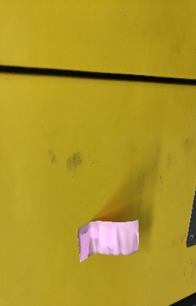 | ทำการจำกัดคาบที่อยู่ตรงประตู
FL-005 | * | รอยขีดข่วนที่ผนัง | 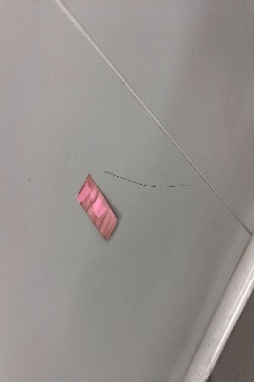 | ทำการเก็บงานให้เรียบร้อย

TF-039 | * | รอยขีดข่วนที่ผนัง | 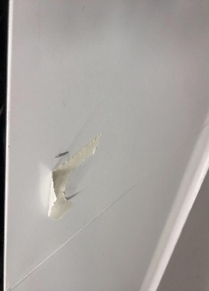 | ทำการแก้ไขให้เรียบร้อย

FL-005 | * | รอยบุบที่ผนัง | 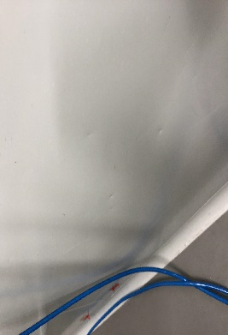 | ทำการเก็บงานให้เรียบร้อย

TF-006 | * | รอยขูดที่ประตู | 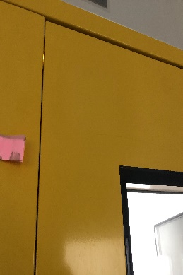 | ทำการเก็บงานให้เรียบร้อย

TF-006 | * | รอยขีดข่วนที่ผนัง | 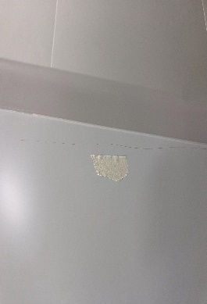 | ทำการเก็บงานให้เรียบร้อย

TF-006 | * | รอยยาซิลิโคนไม่เต็ม | 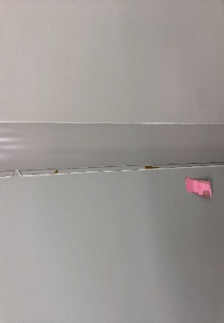 | ทำการเก็บงานให้เรียบร้อย

TF-006 | * | รอยดินสอที่ผนัง | 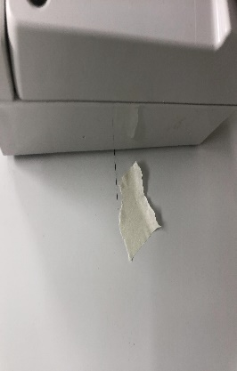 | ทำการเก็บงานให้เรียบร้อย

TF-006 | * | รอยดินสอที่ผนัง | 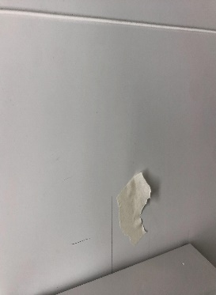 | ทำการเก็บงานให้เรียบร้อย

TF-007 | * | รอยขีดข่วนที่ฝ้า | 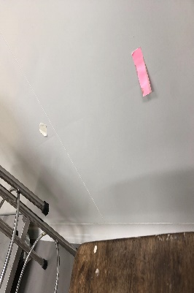 | ทำการเก็บงานให้เรียบร้อย

TF-007 | * | รอยบุบที่ผนัง | 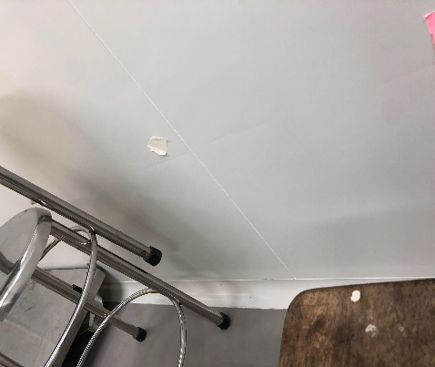 | ทำการเก็บงานให้เรียบร้อย

TF-008 | * | รอยเลอะที่ประตู | 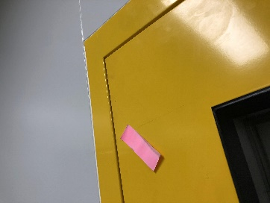 | ทำการเก็บงานให้เรียบร้อย

TF-008 | * | เตารับอยู่ใกล้ที่ซักล้าง | 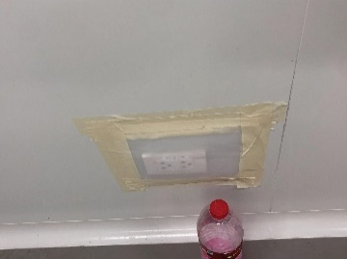 | เปลียนเป็นเต้ารับกันน้ำ

TF-008 | * | รอยบุบที่ผนัง | 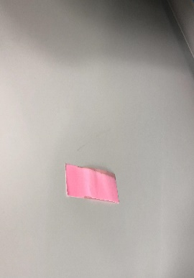 | ทำการเก็บงานให้เรียบร้อย

TF-008 | * | รอยยาซิลิโคนไม่เต็ม |  | เก็บงานให้เรียบร้อย

TF-008 | * | รอยขึดข่วนที่ผนัง | 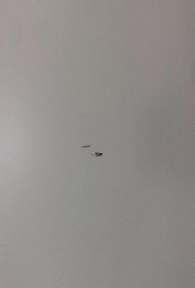 | เก็บงานให้เรียบร้อย

TF-009 | * | คาบเลอะผนัง |  | ทำการทำความสะอาดให้เรียบร้อย

TF-009 | * | รอยขีดข่วนที่ฝ้า |  | ทำการแก้ไขไห้เรียบร้อย

TF-009 | * | รอยขุดที่ประตู | 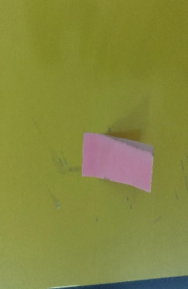 | ทำการแก้ไขไห้เรียบร้อย

TF-009 | * | ประตูแนนไม่สนิท | 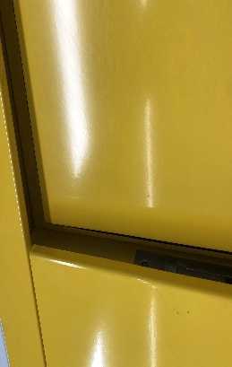 | ทำการตั้งประตูใหม่

TF-009 | * | รอยบัวเก็บไม่เรียบร้อย | 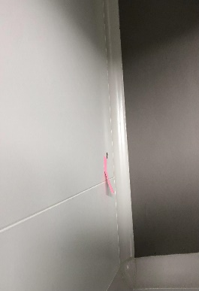 | ทำการยาซิริโคน

TF-009 | * | รอยบัวเก็บไม่เรียบร้อย |  | ทำการยาซิริโคน

TF-011 | * | รอยขีดข่วนที่ผนัง |  | เก็บสีให้เรียบร้อย

TF-011 | * | รอยขีดข่วนที่ผนัง |  | ทำการแก้ไขไห้เรียบร้อย

TF-011 | * | รอยบุบทีผนัง |  | เก็บสีให้เรียบร้อย

ทุกห้องที่มีเต้ารับ | * | ไม่ได้ทำการยาซิลิโคน | 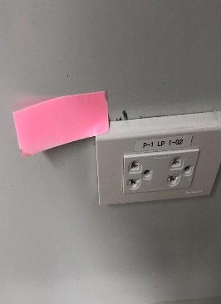 | ทำการยาซิริโคนที่เต้ารับ

TF-012 | * | รอยขีดข่วนที่ผนัง | 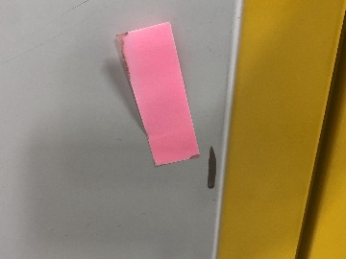 | ทำการแก้ไขไห้เรียบร้อย

TF-012 | * | รอยขีดข่วนที่ผนัง | 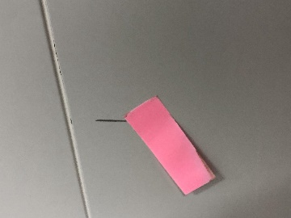  | ทำการแก้ไขไห้เรียบร้อย

TF-012 | * | รอยยบุบที่ผนัง |  | เก็บสีให้เรียบร้อย

TF-012 | * | รอยขีดข่วนที่ผนัง |  | ทำการแก้ไขไห้เรียบร้อย

TF-012 | * | ประตูเป็นคาบ |  | ทำการแก้ไขไห้เรียบร้อย

TF-012 | * | รอยบุบทีผนัง | 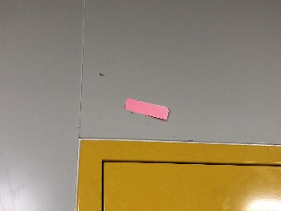 | ทำการแก้ไขให้เรียบร้อย

TF-012 | * | รอยเลอะที่บัว | 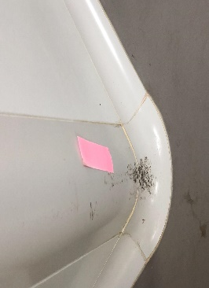 | ทำการทำความสะอาดให้เรียบร้อย

TF-012 | * | รอยบุบทีผนัง | 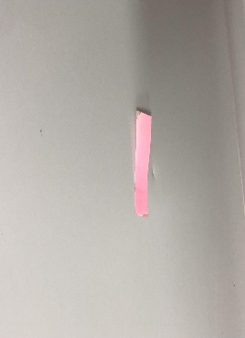 | ทำการแก้ไขไห้เรียบร้อย

TF-012 | * | ไม่ได้ทำการยาซิลิโคน | 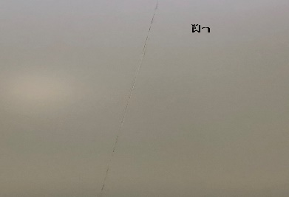 | ทำการยาซิลิโคนให้เรียบร้อย

 | *

